表紙
業務要件定義成果物サンプル＆ガイド
DG-209 ： 状態遷移モデル定義

 |  | 第1.10版

 |  | 2018年08月29日

この 作品 は | クリエイティブ・コモンズ 表示 - 継承 4.0 国際 ライセンス | の下に提供されています。
要件定義フレームワーク©2018 TIS INC. クリエイティブ・コモンズ・ライセンス（表示-継承 4.0 国際）

ガイド
１．概要

 | 業務上の管理対象となる状態の状態遷移フローと状態遷移パターンを可視化する。
 | 状態遷移モデル定義は、「状態遷移一覧」と「状態遷移図」と「状態遷移表」で構成される。
 | 「状態遷移一覧」で定義対象となる状態を網羅的に抽出し、「状態遷移図」と「状態遷移表」にて個々の状態遷移モデルを定義する。

２．使途

 | ● お客様と以下を合意する。
 |  | ・業務上の管理対象となる状態が網羅的に抽出できていること。
 |  | ・状態遷移モデルで表現された、状態とその遷移フローが妥当であること。
 | ● 状態遷移モデルの状態遷移時のアクションからシステム機能を抽出し、システム機能一覧に反映する。
 | ● 状態遷移モデルのトリガーとなるイベントをインプットに、イベント一覧へのイベント定義漏れを確認する。

３．記入要領

 | (1) 状態遷移一覧

 |  | 状態遷移モデルの定義対象の状態を一覧化する。

 | No | 記述内容 | 記述内容説明 |  | 補足
 | 1 | 状態遷移ＩＤ | プロジェクト内で状態遷移モデルを一意に特定可能なＩＤを記述する。
 | 2 | 状態遷移名 | 定義対象の状態遷移モデルの名称を記述する。
 | 3 | 状態遷移概要 | 定義対象の状態遷移モデルに対して、何をどの範囲で定義するのかがわかるレベルで概要を記述する。

 | (2) 状態遷移図

 |  | 業務上の管理対象となる状態の状態遷移フローを可視化する。

 | No | 記述内容 | 記述内容説明 | 表記例 （ステートマシン図） |  | 補足
 | 1 | 開始状態 | 状態遷移の開始地点を記述する。
 | 2 | 終了状態 | 状態遷移の終了地点を記述する。
 | 3 | 状態 | ライフサイクル（発生から消滅まで）の中にある業務上で管理すべき状態名を記述する。
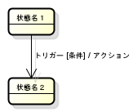
 | 4 | 状態遷移 | 状態から状態への遷移を関連線で記述する。
 | 5 | トリガー | 状態を遷移させる業務上のイベントのＩＤと名称を記述する。 イベントのＩＤと名称は、イベント一覧から転記する。
 | 6 | 条件 | 状態を遷移させる条件を記述する。
 | 7 | アクション | 状態遷移時に実行されるシステム機能のＩＤと名称を記述する。 |  |  | ・正式なシステム機能ＩＤとシステム機能名は、システム機能一覧作成時に本成果物に反映する必要がある。 それまではシステム機能抽出のために暫定的なシステム機能名で管理する。

 | (3) 状態遷移表

 |  | 状態遷移パターンを網羅的に整理する。
 |  | 網羅的に定義した状態遷移パターンから、状態遷移図の記述漏れや誤りを検出する。

 | No | 記述内容 | 記述内容説明 |  | 補足
 | 1 | トリガー | 状態遷移図で定義した全てのトリガーを行タイトルに記述する。
 | 2 | 遷移元の状態 | 状態遷移図で定義した全ての状態を列タイトルに記述する。
 | 3 | 遷移先の状態 | 遷移元の状態において、トリガーとなるイベントが発生したときの遷移先の状態を記述する。 トリガーと遷移元の状態の組み合わせが、 「発生しない場合："N"」 「無視する場合 ："I"」 を記述する。 |  | ・業務要件定義の段階では、NとIの識別までは必須ではない。状態遷移表から状態遷移図の記述漏れや誤りを検出することが重要である。

４．他成果物との関係

状態遷移モデル定義
（As-Is）
概念データモデル定義
（To-Be）
・業務上の管理対象
となる状態の候補
・システム機能
システム機能一覧
（To-Be）
・現行の状態遷移

イベント一覧
（To-Be）
・状態を遷移させる
イベント
状態遷移モデル定義
（To-Be）

・イベントの漏れ
イベント一覧
（To-Be）
用語集
（To-Be）
・業務用語

サンプル
５．表記例

１．状態遷移一覧

 | 状態遷移ＩＤ |  | 状態遷移名 |  |  | 状態遷移概要 |  |  |  |  |  | 備考
 | STD0001 |  | 顧客ステータス遷移（個人顧客） |  |  | 個人顧客の入会から退会までの状態遷移を定義する。
 | ・・・ |  | ・・・ |  |  | ・・・

２．状態遷移モデル定義

２－１．顧客ステータス遷移（個人顧客）

２－１－１．状態遷移図

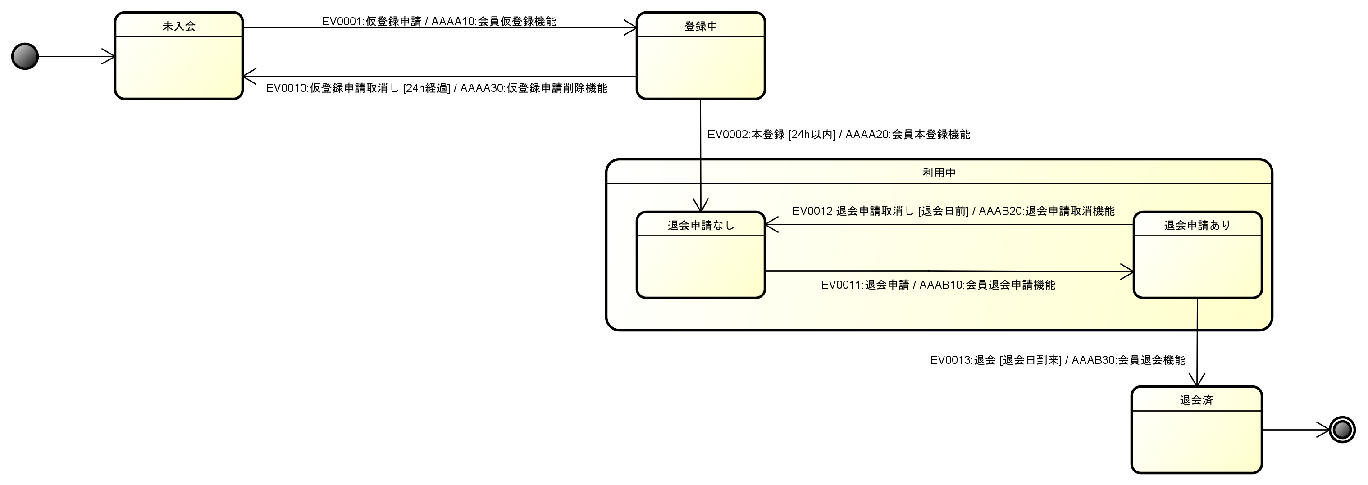

２－１－２．状態遷移表

 | トリガー 状態 |  |  | <None> | 仮登録申請 |  | 仮登録申請 取消し | 本登録 | 退会申請 | 退会申請 取消し | 退会
 | 開始 |  |  | 未入会 | N |  | N | N | N | N | N
 | 未入会 |  |  | N | 登録中 |  | N | N | N | N | N
 | 登録中 |  |  | N | N |  | [24h経過] 未入会 | [24h以内] 利用中 退会申請なし | N | N | N
 | 利用中 | 退会申請なし |  | N | N |  | N | I | 利用中 退会申請あり | N | N
 |  | 退会申請中 |  | N | N |  | N | I | I | [退会日前] 利用中 退会申請なし | [退会日到来] 退会済
 | 退会済 |  |  | N | N |  | N | N | N | N | N
 | 終了 |  |  | N | N |  | N | N | N | N | N
 |  |  |  | I：ignore、N：Can't Happen

